Anleitung

 |  |  |  | Faustball

Anleitung
um Regional- oder Deutsche Meisterschaften
der Senioren oder Jugend
in der Halle durchzuführen

1. | Diese Datei unter einem neuen Namen speichern.
2. | Die neue Datei öffnen.
3. | Alle |  | grün markierten Felder |  |  |  |  | ausfüllen.
 | a) | Tabellenblatt Mannschaften:
 |  | Kopfdaten: Art der Veranstalung, Datum, Ort, Ausrichter
 |  | Aufteilung der Mannschaften auf die Gruppen
 |  | Spielernamen s. Spielereinsatzliste
 | b) | Tabellenblatt Spielplan-Sa:
 |  | Ergebnisse und Schiedsrichter
 | c) | Tabellenblatt Spielplan-So:
 |  | Ergebnisse und Schiedsrichter
 | d) | Tabellenblatt Spielereinsatzliste xx
 |  | Mannschaften mit Spielern und Trainern/Betreuern mit Passdaten
 |  | Spieler, die an den Veranstaltungstagen Geburtstag haben, werden gelb hinterlegt |  |  |  |  |  |  |  |  | gelb | hinterlegt
 |  | Spieler, die zu jung sind, werden |  |  |  |  |  |  | rot | hinterlegt

Alles Übrige wird automatisch ausgefüllt.
Die weiteren Felder in den obigen Tabellenblättern sind gesperrt.
Ist eine Änderung nötig, ist zuerst der Blattschutz für das entsprechende Blatt aufzuheben.

Mit Eintragung des jeweils letzten Spielergebnisses der Gruppe (Gruppe A = Spiel 15,
Gruppe B = Spiel 20) wird automatisch der Tabellenstand nach der Vorrunde errechnet.

Sind dabei Mannschaften punktgleich und sind Satzdifferenz und Anzahl der Sätze sowie
Balldifferenz und Anzahl der Bälle aus allen Spielen der Spielrunde gleich, wird im
Tabellenblatt Spielplan-Sa folgende Meldung eingeblendet:
 |  |  |  |  |  |  | Achtung! Punktgleichheit in Gruppe x
 |  |  |  |  |  |  | Bitte Platzierung selbst ermitteln

Der Spielplan für Sonntag wird nach Festlegung der Rangfolge in den beiden Gruppen
automatisch im Tabellenblatt Spielplan-So erstellt und mit dem Eintragen der Ergebnisse
automatisch weitergeführt. Linien- und Schiedsrichter sind manuell einzutragen.
Mit Eintragen des Endspielergebnisses wird automatisch im Tabellenblatt Siegerliste
die Platzierung aller Mannschaften eingetragen.

Um die Spielberichtsbögen auszudrucken, ist im Tabellenblatt Spielbericht im
rot markierten Feld |  |  |  |  |  | die Spiel-Nummer aus den Tabellenblättern Spielplan-Sa bzw.
Spielplan-So einzugeben.

Das Tabellenblatt Spielereinsatzliste wird an jede Mannschaft ausgegeben.
Darin werden der Vereinsname und die Namen der Spieler, Trainer und Betreuer sowie
Geburtsdatum, Spielerpass-Nr. und Gültigkeit des Passes der Spieler erfasst.
Ausserdem wird der Mannschaftsführer durch ein "X" gekennzeichnet.

Autor: |  |  |  |  | Siggi Linke
 |  |  |  |  | Deutsche Faustball-Liga
 |  |  |  |  | Präsidiumsmitglied Senioren
 |  |  |  |  | Saarstraße 24
 |  |  |  |  | 71282 Hemmingen
 |  |  |  |  | Tel.: 07150/970853
 |  |  |  |  | Mobil: 0173/9217316
 |  |  |  |  | Email: siegfried.linke@faustball-liga.de

Mannschaften



 |  | Faustball
 |  | Norddeutsche Meisterschaft - Halle 2018-2019 |  |  |  |  |  |  |  |  |  |  |  | Art der Veranstaltung
 |  |  | Klasse: |  |  | M 60 |  |  | Stichtag: |  |  | 30.06. | 1959 | Geb.-Dat., ab/bis zu dem gespielt werden darf
 |  |  |  | Leverkusen |  |  |  |  | 2019-01-27 |  |  |  |  | Ort der Veranstaltung, 2. Tag automatisch
Ausrichter: |  |  |  |  |  |  | TSV Bayer 04 Leverkusen |  |  |  |  |  |  | ausrichtender Verein
Mannschaftsaufstellungen
Gruppe
 | älteste Mannschaft/SpielerIn |  |  |  |  |  | jüngste Mannschaft/SpielerIn
Verein | Verein |  |  | Verein |  |  | Verein |  |  | Verein
 |  |  |  |  |  |  |  |  |  |  |  |  |  | Platzierung bei der LM/RM
 | TSV Bayer Leverkusen |  |  | Dahlerauer TV |  |  | Ahlhorner SV |  |  | TSV Stelle |  |  |  | Verein
Spieler | Nr | Mf | Name | Nr | Mf | Name | Nr | Mf | Name | Nr | Mf | Name

 |  |  |  |  |  |  |  |  |  |  |  |  |  | Sind Begriffe/Vereine/Namen
 |  |  |  |  |  |  |  |  |  |  |  |  |  | zu lang, sind sie zu kürzen
 |  |  |  |  |  |  |  |  |  |  |  |  |  | oder die Schriftgröße im
 |  |  |  |  |  |  |  |  |  |  |  |  |  | jeweiligen Tabellenblatt
 |  |  |  |  |  |  |  |  |  |  |  |  |  | zu verändern

Trainer
Betreuer

Leitung und Ort

 | Faustball
 | Norddeutsche Meisterschaft - Halle 2018-2019
 |  | Klasse: |  | M 60 |  | Stichtag: | 30.06. | 1959
 |  |  | Leverkusen |  |  | 2019-01-27
Ausrichter: |  |  |  |  | TSV Bayer 04 Leverkusen

 |  | örtliche Leitung |  |  |  | DFBL-Leitung

 |  | Udo Mehle |  |  |  | Marcus Thrun
 |  | Feldstr. 36 |  |  |  | Dorfstr. 21
 |  | 51381 Leverkusen |  |  |  | 21702 Wangersen
 |  | Tel.: 02171 / 5972 |  |  |  | Tel: 04166 / 7301
 |  | Mobil: 0160 / 97810606 |  |  |  | Mobil: 0176 / 39551982
 |  | udomehle@gmx.de |  |  |  | marcus.thrun@ewe.net

 |  |  |  | Sportanlage

 |  |  |  | Kurt-Riess-Anlage
 |  |  |  | Herbert-Grünewald-Halle
 |  |  | Eingang: | Marienburger Str. 4
 |  |  |  | 51373 Leverkusen

Spielplan


 |  |  |  | Faustball

 |  |  |  |  | Norddeutsche Meisterschaft - Halle 2018-2019
 | Leverkusen
 | Ausrichter: |  |  |  |  |  |  |  | TSV Bayer 04 Leverkusen

 |  |  |  |  |  |  | Spielplan |  | 2019-01-27

 |  |  |  |  | Gruppe A |  |  | M 60 |  |  |  |  |  |  | Endstand
 |  |  |  |  | TSV Bayer Leverkusen |  |  |  |  |  |  |  |  |  | 1.
 |  |  |  |  | Dahlerauer TV |  |  |  |  |  |  |  |  |  | 2.
 |  |  |  |  | Ahlhorner SV |  |  |  |  |  |  |  |  |  | 3.
 |  |  |  |  | TSV Stelle |  |  |  |  |  |  |  |  |  | 4.

 | Dg | Zeit | Spiel | Feld | Mannschaft A | : | Mannschaft B |  | Ergebnis |  |  |  |  |  |  | Anschreiber/ | Schiedsrichter | Bälle |  |  | Sätze |  |  | Punkte
 |  |  |  |  |  |  |  |  | 1. Satz |  | 2. Satz |  | 3. Satz |  |  | Linienrichter
 |  | 13:00:00 | Begrüßung
1 | 1 | 13:30:00 | 1 | 1 | TSV Bayer Leverkusen | : | Dahlerauer TV |  |  | : |  | : |  | : |  | Ahlhorner SV |  | 0 | : | 0 | 0 | : | 0 | 0 | : | 0 | 0:30:00
2 | 2 | 14:00:00 | 2 | 1 | Ahlhorner SV | : | TSV Stelle |  |  | : |  | : |  | : |  | Dahlerauer TV |  | 0 | : | 0 | 0 | : | 0 | 0 | : | 0
3 | 3 | 14:30:00 | 3 | 1 | TSV Bayer Leverkusen | : | Ahlhorner SV |  |  | : |  | : |  | : |  | TSV Stelle |  | 0 | : | 0 | 0 | : | 0 | 0 | : | 0
4 | 4 | 15:00:00 | 4 | 1 | Dahlerauer TV | : | TSV Stelle |  |  | : |  | : |  | : |  | Ahlhorner SV |  | 0 | : | 0 | 0 | : | 0 | 0 | : | 0
5 | 5 | 15:30:00 | 5 | 1 | TSV Bayer Leverkusen | : | TSV Stelle |  |  | : |  | : |  | : |  | Dahlerauer TV |  | 0 | : | 0 | 0 | : | 0 | 0 | : | 0
6 | 6 | 16:00:00 | 6 | 1 | Dahlerauer TV | : | Ahlhorner SV |  |  | : |  | : |  | : |  | TSV Bayer Leverkusen |  | 0 | : | 0 | 0 | : | 0 | 0 | : | 0

Spielbericht

Faustball - Spielbericht
Veranstalter: Deutsche Faustball-Liga
Veranstaltung: |  |  |  |  |  | Norddeutsche Meisterschaft - Halle 2018-2019 |  |  |  |  |  |  |  |  |  |  |  |  |  |  |  |  |  |  |  |  |  | Suchwert
Altersklasse: |  |  |  |  |  | M 60
Spielrunde: |  |  |  |  | Einfache Runde |  |  |  |  |  |  |  |  |  |  | Spielort: |  |  |  | Leverkusen |  |  |  |  |  |  |  | 1
Schiedsrichter |  |  |  |  |  |  |  |  |  |  |  |  |  |  |  | Datum: |  |  |  | 2019-01-27 |  |  |  |  |  |  |  | 1
Verein: |  |  |  |  |  |  |  |  |  |  |  |  |  |  |  | Spielbeginn: |  |  |  | 13:30:00 |  | Uhr |  |  |  |  |  | 1
Anschreiber: |  |  |  |  | Ahlhorner SV |  |  |  |  |  |  |  |  |  |  | Durchgang: |  |  |  | 1 |  |  | Feld: | 1 |  |  |  | 1
Linienrichter: |  |  |  |  | Ahlhorner SV |  |  |  |  |  |  |  |  |  |  | Spielnummer: |  |  |  | 1 |  |  |  |  |  |  |  | 1
Mannschaft A: |  |  |  |  |  |  |  |  |  |  |  |  | V | Z | D | Mannschaft B: |  |  |  |  |  |  |  |  | V | Z | D | 1
TSV Bayer Leverkusen |  |  |  |  |  |  |  |  |  |  |  |  |  |  |  | Dahlerauer TV |  |  |  |  |  |  |  |  |  |  |  | 1
Nr. |  | Mf | Ein- satz | Name, Vorname |  |  |  |  |  |  |  |  |  |  |  | Nr. | Mf | Ein- satz | Name, Vorname

Trainer: |  |  |  |  |  |  |  |  |  |  |  |  |  |  |  | Trainer:
Betreuer: |  |  |  |  |  |  |  |  |  |  |  |  |  |  |  | Betreuer:
Ballwahl/Anspiel: |  |  |  |  |  |  | A |  | B |  | 3. Satz |  | A |  | B |  | Vor Beginn des Spiels und ggf. vor dem 3. Satz Auslosung vornehmen!
1. Satz | Auszeit |  | A
 |  |  | B
2. Satz | Auszeit |  | A
 |  |  | B
3. Satz | Auszeit |  | A
 |  |  | B
 |  |  |  |  |  |  |  | 1. Satz |  |  |  | 2. Satz |  |  |  |  | 3. Satz |  |  |  | Sätze |  |  | Bälle
 |  |  | Ergebnis (A:B) |  |  |  |  |  |  | : |  |  |  | : |  |  |  |  | : |  |  | : |  |  | :
 |  |  | Sieger |  |  |  |  |  |  |  |  |  |  |  |  |  |  |  |  |  | Punkte |  |  | Spielende
 |  |  |  |  |  |  |  |  |  |  |  |  |  |  |  |  |  |  |  |  |  | : |  |  |  | Uhr
Für die Richtigkeit der Eintragungen
Mannschaftsführer A: |  |  |  |  |  |  |  |  |  |  |  |  |  |  |  | Mannschaftsführer B:
Anschreiber: |  |  |  |  |  |  |  |  |  |  |  |  |  |  |  | Schiedsrichter:
Bericht auf der Rückseite abgeben |  |  |  |  |  |  |  |  | Einspruch: |  |  |  |  | Feldverweis: |  |  |  |  |  | Verletzung: |  |  |  | Sonstiges:

Bemerkungen:

Spielereinsatzliste A1

 |  |  |  | Faustball
 |  |  |  | Norddeutsche Meisterschaft - Halle 2018-2019

 |  |  |  | Leverkusen |  |  |  | 2019-01-27

 |  |  |  |  |  | Ausrichter: |  | TSV Bayer 04 Leverkusen

Spielereinsatzliste

Verein: |  |  | TSV Bayer Leverkusen

 |  |  |  |  | Klasse: | M 60 |  | Stichtag: | 30.06. | 1959

 | Nr | Mf | Name, Vorname |  |  | Geburtsdatum |  | Spielerpass-Nr. | Gültig für die Jahre |  | Bemerkungen
1
2
3
4
5
6
7
8
9
10
Trainer
Betreuer
Durchschnittsalter der Mannschaft |  |  |  |  |  |  | Jahre

geografische Verteilung
 | Faustball

Norddeutsche Meisterschaft - Halle 2018-2019
 |  | M 60
Leverkusen |  | 2019-01-27
Ausrichter: |  | TSV Bayer 04 Leverkusen

SZ Ohrstedt
teilnehmende Mannschaften
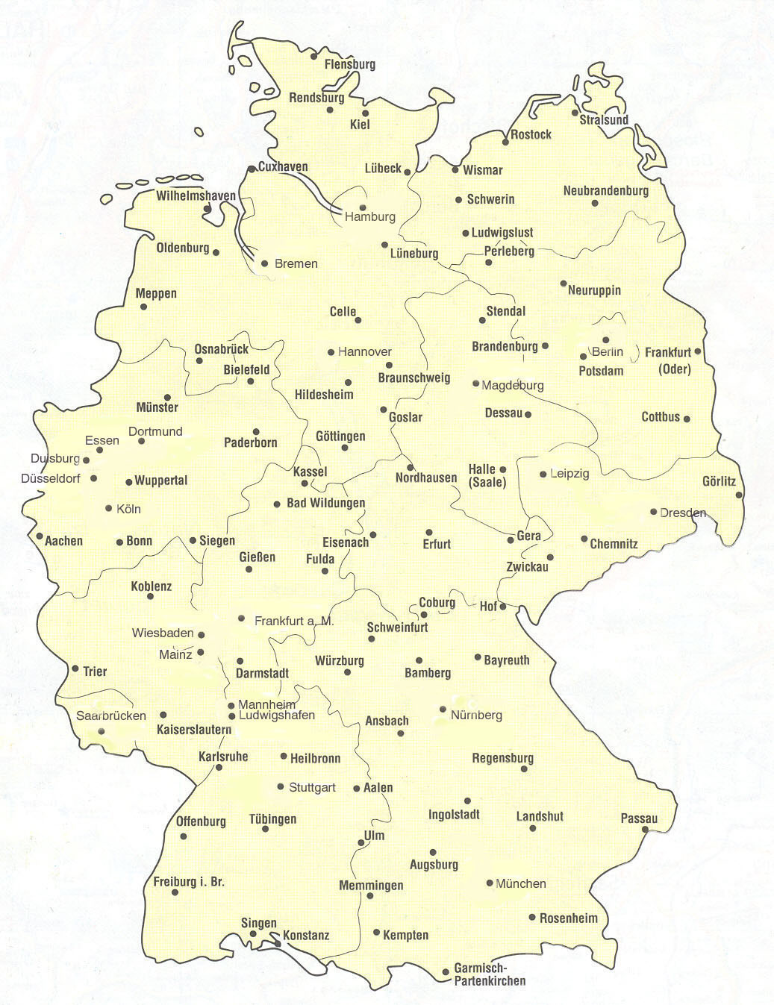

ETV Hamburg
Hamburg
TSV Essel
Hamburg

TV Adorf

B. Leverkusen
lheim
Hamburg
TG Düsseldorf
lheim
Hamburg

TV Wasenbach
lheim
Hamburg
NHV Schweinfurt
lheim
Hamburg
TSV Musterstadt

TSV Crailsheim
lheim
Hamburg

TV Dinglingen
lheim
Hamburg

